상품제안서
영국R. 보온/보냉 빅머그텀블러 1200ml | 상품코드: S42452

 |  |  |  |  |  |  | 02-713-8555 | www.synergygift.co.kr
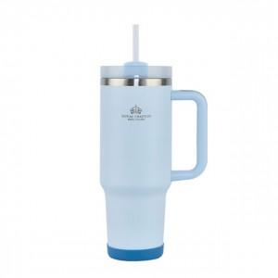

【상세/제작정보】

【인쇄/포장옵션】 | 실크 / 포장지포장

【공급단가】 | 수량 | 30~ | 100~ | 300~ | 500~ | 1,000~
*VAT별도 | 단가 | 12,700원 | 11,950원 | 11,500원 | 11,250원 | 11,000원

【상품 URL】 | https://www.synergygift.co.kr:443/src/goods_detail.php?gdno=42452

